Jäte
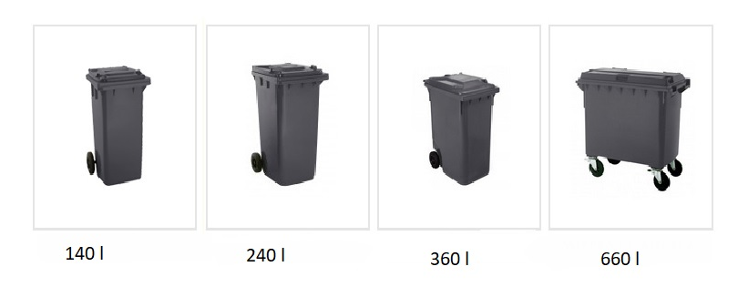
Jäte | Syötä vuoden aikana syntyneiden eri jätelajien määrä vihreisiin soluihin.
Pesäpuu ry | 2019

 |  |  |  |  | Lähde | Ohjeet laskentaan
Jätelajit | Jätteiden määrä (kg) | CO2ekv (kg)
Sekajäte | 230.4 | 94 |  |  | 1 | Syötä tälle välilehdelle koko laskentavuoden aikana syntyneiden jätteiden määrät.
Biojäte | 240 | 14 |  |  | 1
Energiajäte |  | 0 |  |  | 1 | Jätemäärät syötetään laskuriin kiloina.
Kartonki ja pahvi | 75 | 5 |  |  | 1 | Alla olevissa soluissa voit muuntaa jätemäärät astiakoon perusteella kiloiksi.
Lasi |  | 0 |  |  | 1 | Astian koko -sarakkeessa on pudotusvalikot, joista voit valita sopivan astiakoon.
Metalli |  | 0 |  |  | 1 | Jätejae | Astian koko | Jätemäärä kg
Muovi |  | 0 |  |  | 1 | Sekajäte | 200-290 litraa | 16
Paperi | 265.2 | 278 |  |  | 1 | Paperi | 660 litraa | 250
Sähkölaitteet (kierrätykseen) |  | 0 |  |  | 2 | Biojäte | 140 litraa | 14
Vaarallinen jäte |  | 0 |  |  | 3 | Lasi | Valitse tästä | Valitse H14
Muu jäte |  | 0 |  |  |  | Energiajäte | Valitse tästä | Valitse H15
 | Yhteensä | 393 | kg CO2ekv |  |  | Jos olet epävarma astian koosta ja kaipaat malliesimerkkiä, ks. kuva tämän välilehden lopussa, lähteiden ja sen alla olevan taulukon jälkeen.

Muun jätteen päästökerroin, CO2ekv (g/kg)
 |  |  | YHTEENSÄ |  |  | Lisää jätteiden painomuuntokertoimia löydät alla olevasta linkistä:
Jätteistä aiheutuneet kasvihuonekaasupäästöt yhteensä |  |  | 393 | kg CO2ekv |  |  | Jätevertailu (ks. taulukko)
 |  |  |  |  |  | Jos haluat laskea jonkin muun jätejakeen päästöjä ja tiedät sille päästökertoimen,
 |  |  |  |  |  | voit syöttää ko. jätteen määrän (kg) soluun B16 ja päästökertoimen soluun B19.
 |  |  |  |  |  | Varmista, että päästökerroin on oikeassa muodossa: CO2ekv (g/kg).

Lähteet:
(1) SYKE 2011. https://www.hsy.fi/julia2030/Documents/julia2030/Documents/J%C3%A4tteiden%20khk-kertoimien%20taustadokumentti%202011.pdf
(2) HSY:n Henna Teerihalmeen konsultointi
(3) WWF:n ilmastolaskuri (HSY:n Nea Metsärannan konsultointi)

Jätejae | Astian koko | Paino kg
Sekajäte | 200-290 litraa | 16
 | 600-690 litraa | 34
 | 2 m3 etu- tai pikakontti | 100
Paperi | 140 litraa | 50
 | 240 litraa | 80
 | 660 litraa | 250
Biojäte | 140 litraa | 14
 | 240 litraa | 24
Lasi | 140-240 litraa | 150
 | 600 litraa | 200
Energiajäte | 600 litraa | 14.4
 | 800 litraa | 19.2

Hiilijalanjälki
Hiilijalanjälki
 | Pesäpuu ry | 2019
Tällä sivulla näette järjestönne hiilijalanjäljen. Laskentatulokseen on hyvä suhtautua arviona, jonka ideana on kertoa suuruusluokista ja havainnoida mistä osa-alueista hiilijalanjälki muodostuu.

 | Päästöluokat | Hiilijalanjälki (kg CO2ekv. vuodessa) | %
 | Energia | 15446 | 31%
 | Matkustaminen | 26209 | 53%
 | Jäte | 393 | 1%
 | Hankinnat | 1627 | 3%
 | Palvelut ja tapahtumat | 5669 | 11%
 | Yhteensä | 49343 | 100%

Kokonaispäästöt prosenttiosuuksina

Aloita ilmastoteot sieltä, missä vaikutus on suurin ja missä se on helpointa. Kompensoi päästöjä, joiden vähentäminen muutoin on vaikeaa.

Eritellyt tulokset
Eritellyt tulokset
Pesäpuu ry | 2019
Tällä sivulla on eritelty tarkemmin eri päästökategorioiden tuloksia, jotta voidaan tarkastella, mitkä ovat suurimpia päästölähteitä kussakin kategoriassa.

Energia

Päästöluokat | Päästöt yhteensä (kg CO2ekv.) | %
Ostosähkö | 3858 | 25
Kaukolämpö | 11588 | 75
Kaukojäähdytys | 0 | 0
Sähkölämmitys ja -jäähdytys | 0 | 0
Palvelimet | 0 | 0
Yhteensä | 15446 | 100

Matkustaminen

Päästöluokat | Päästöt yhteensä (kg CO2ekv.) | %
Lennot | 4599 | 18
Henkilöautoliikenne | 6402 | 24
Joukkoliikenne | 1207 | 5
Vuokrabussi | 0 | 0
Laivaliikenne | 0 | 0
Hotelliyöpymiset | 14000 | 53
Yhteensä | 26209 | 100

Jäte

Päästöluokat | Päästöt yhteensä (kg CO2ekv.) | %
Sekajäte | 94 | 24
Biojäte | 14 | 4
Energiajäte | 0 | 0
Kartonki ja pahvi | 5 | 1
Lasi | 0 | 0
Metalli | 0 | 0
Muovi | 0 | 0
Paperi | 278 | 71
Sähkölaitteet (kierrätykseen) | 0 | 0
Vaarallinen jäte | 0 | 0
Muu jäte | 0 | 0
Yhteensä | 393 | 100

Palvelut ja tapahtumat + hankinnat

Päästöluokat | Päästöt yhteensä (kg CO2ekv.) | %
Tapahtumatilan käyttö | 17 | 0
Postituspalvelut | 893 | 12
Muut palvelut | 3205 | 44
Ruoka ja juoma | 1551 | 21
Tarjotut tuotteet | 2 | 0
Hankinnat | 1627 | 22
Yhteensä | 7296 | 100

Päästöluokat | Päästöt yhteensä (kg CO2ekv.) | %
Paperi | 226 | 14
Kalusteet ja laitteet | 1401 | 86
Yhteensä | 1627 | 100

Päästöluokat | Päästöt yhteensä (kg CO2ekv.) | %
Tapahtumatilan käyttö | 17 | 0
Postituspalvelut | 893 | 16
Muut palvelut | 3205 | 57
Ruoka ja juoma | 1551 | 27
Tarjotut tuotteet | 2 | 0
Yhteensä | 5668 | 100

